Sheet1
问题 | 回答 | 来源
前后座椅H点参考距离是多少？ | L50=926mm | 《前后排座椅H点距离要求》
椅背板与旁侧版的保留运动间隙是多少？ | 推荐值≥5mm | 《back panel 与环境匹配工程校核》
靠背最后位置时与侧板翻边的运动间隙是多少？ | 推荐值≥5mm | 《back panel 与环境匹配工程校核》
法规要求的前后排座椅距离是多少 | 法规要求是＞600.0mm | 《前后排座椅间距定义》
前后排座椅距离的设计目标是多少？ | 设计目标值＞612mm | 《前后排座椅间距定义》
UN-R17圆角的法规要求是多少/圆角法规 | 法规要求 R＞3.2mm | 《头枕杆圆角定义》
UN-R17圆角的设计目标值是多少？/圆角目标值 | 设计目标值 R＞3.5mm | 《头枕杆圆角定义》
乘员保护的圆角要求是多少？/圆角设计要求 | 法规要求 R＞3.2mm 设计目标值 R＞3.5mm | 《头枕杆圆角定义》
座垫STO间隙要求是什么？ | C18.4a STO到骨架间隙 ＞15mm＋Lτ（面套厚度） C18.4b STO到支撑钢丝间隙 ＞10mm＋Lτ（面套厚度） | 《座垫与钢丝间隙》
靠背STO间隙要求是什么？ | 图片序号：C17.3a 描述：不含发泡的STO的最小覆盖范围 设计目标值：层压板厚度 | 《座椅STO间隙》
Ai在人力资源领域前景趋势 | 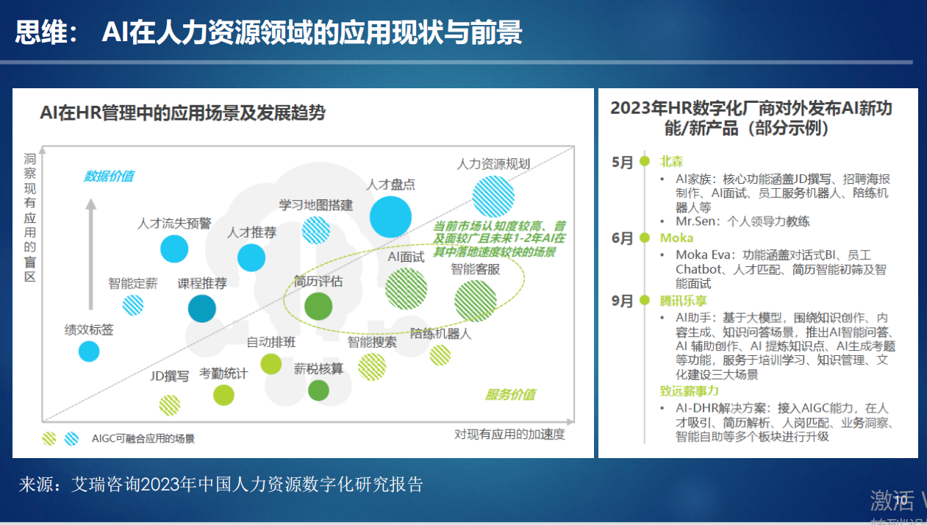 | 《AIGC时代的人力资源管理进化(徐刚)》
管理者的组织执行能力是什么？ | 输出相关内容 1、什么是执行力？ （1)凡事以结果为导向 （2)给公司结果就是有执行力 （3)有执行力，就是必须保证完成任务 （4)员工与领导者之间的矛盾产生于对结果的定义与认知不同 2、打造干的文化 （1）用行动创造结果 （2）拖延是公司发展的大忌 （3）一个好的行动胜过万个好的想法 （4）创造“现在、立刻、马上干”的文化 3、绝对服从 （1）结果提前，自我退后 （2）个人利益服从团队利益 （3）服从的能力大于其它一切的能力 （4）公司发展最大的阻碍就是高层思想执行不下去 （5）执行是一切的基础、有执行才有其它一切 （6）不理解领导的意图不足以成为不去执行的理由 （7）领导永远是对的 | 《管理者角色定位与认知》
该如何做好一个管理者 | 输出该文件 | 《管理者角色定位与认知》
如何进行高效沟通 | 输出该文件 | 《高效沟通之黄金三角模型课程大纲》
有哪些比亚迪的项目 | 输出文件名称及引用资料
有哪些关于电子电器的项目 | 输出文件名称及引用资料（蓝色选中部分）
考勤规则/考勤规则是什么 | 输出相关文件 | 《考勤修改统一规则》
主管的培训课程涉及什么 | 输出相关文件 | 《主管培训课程清单》

